F.7.11_GUI
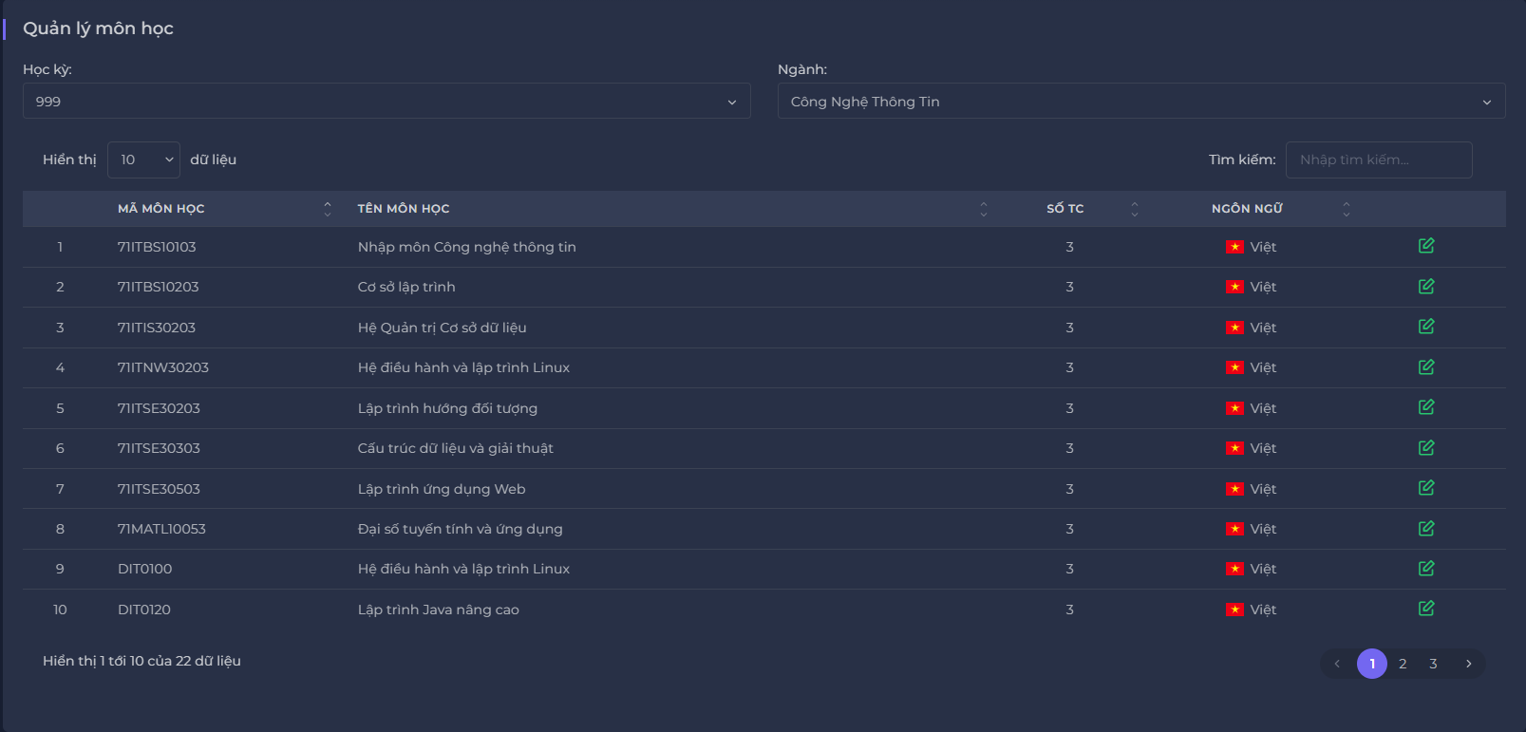
Backlog ID | Backlog Item | User Story Description | Acceptance Criteria
PB_49 | Xem danh sách môn học | Là BCN Khoa, tôi muốn xem danh sách môn học để quản lý thông tin môn học phục vụ cho việc tính lương | AC01 | Hội đồng khoa có thể Xem danh sách môn học theo học kỳ và chuyên ngành.
 |  |  | AC02 | Hệ thống sẽ tự động chọn học kỳ mới nhất và chuyên ngành ""Công nghệ thông tin"" khi người dùng vào giao diện.
 |  |  | AC03 | Hệ thống sẽ thay đổi danh sách môn học khi người dùng thay đổi học kỳ hoặc chuyên ngành.
 |  |  | AC04 | Hệ thống sẽ đếm tổng số hiển thị bản ghi ở góc dưới cùng bên trái.
 |  |  | AC05 | Người dùng có thể sắp xếp các trường dữ liệu trong các bảng danh sách quản lý môn học.
 |  |  | AC06 | Hệ thống sẽ các cột như: Mã môn học, Tên môn học, Số TC, Ngôn ngữ.
 |  |  | AC07 | Hệ thống sẽ chia danh sách thành nhiều trang và người dùng có thể chọn số lượng bản ghi mà người dùng muốn xem.
 |  |  | AC08 | Hệ thống sẽ hiển thị hành động sửa dưới dạng biểu tượng và có màu sắc riêng biệt.
 |  |  | AC09 | Hệ thống sẽ hiển thị ngôn ngữ của đối tượng dưới dạng biểu tượng cờ.
 |  |  | AC10 | Người dùng có thể lọc hiển thị dữ liệu để xem tổng quan hơn.
 |  |  | AC11 | Kiểm tra tài liệu đã qua + Kiểm tra chức năng: Đạt + Bài kiểm tra tích hợp: Đạt."

